Regresi Linear
Periode |  | Curah Hujan (mm) (Y) | Jumlah Hari Hujan (Hari) (X) | Y^2 | X^2 | X*Y | Prediksi Y
2014 | Januari | 309 | 27 | 95481 | 729 | 8343 | 277.74611858
 | Februari | 88.9 | 17 | 7903.21 | 289 | 1511.3 | 158.57029873
 | Maret | 418.7 | 25 | 175309.69 | 625 | 10467.5 | 253.91095461
 | April | 217.6 | 22 | 47349.76 | 484 | 4787.2 | 218.15820865
 | Mei | 176.7 | 23 | 31222.89 | 529 | 4064.1 | 230.07579064
 | Juni | 195.5 | 20 | 38220.25 | 400 | 3910 | 194.32304468
 | Juli | 180.6 | 15 | 32616.36 | 225 | 2709 | 134.73513476
 | Agustus | 119.8 | 12 | 14352.04 | 144 | 1437.6 | 98.982388803
 | September | 0.6 | 3 | 0.36 | 9 | 1.8 | -8.2758490614
 | Oktober | 65 | 11 | 4225 | 121 | 715 | 87.064806818
 | November | 296.5 | 26 | 87912.25 | 676 | 7709 | 265.82853659
 | Desember | 316.4 | 25 | 100108.96 | 625 | 7910 | 253.91095461
 | Tahunan | 2385.3 | 226 | 5689656.09 | 51076 | 539077.8 | 2649.3449336
2015 | Januari | 188 | 22 | 35344 | 484 | 4136 | 218.15820865
 | Februari | 189.1 | 20 | 35758.81 | 400 | 3782 | 194.32304468
 | Maret | 318.6 | 28 | 101505.96 | 784 | 8920.8 | 289.66370056
 | April | 285.2 | 25 | 81339.04 | 625 | 7130 | 253.91095461
 | Mei | 322.4 | 23 | 103941.76 | 529 | 7415.2 | 230.07579064
 | Juni | 58.8 | 26 | 3457.44 | 676 | 1528.8 | 265.82853659
 | Juli | 0.3 | 5 | 0.09 | 25 | 1.5 | 15.559314908
 | Agustus | 6.9 | 4 | 47.61 | 16 | 27.6 | 3.6417329235
 | September | 43.2 | 4 | 1866.24 | 16 | 172.8 | 3.6417329235
 | Oktober | 37.9 | 5 | 1436.41 | 25 | 189.5 | 15.559314908
 | November | 455 | 24 | 207025 | 576 | 10920 | 241.99337262
 | Desember | 311.5 | 23 | 97032.25 | 529 | 7164.5 | 230.07579064
 | Tahunan | 2216.9 | 209 | 4914645.61 | 43681 | 463332.1 | 2446.7460398
2016 | Januari | 188 | 23 | 35344 | 529 | 4324 | 230.07579064
 | Februari | 189.1 | 23 | 35758.81 | 529 | 4349.3 | 230.07579064
 | Maret | 318.6 | 30 | 101505.96 | 900 | 9558 | 313.49886453
 | April | 285.2 | 29 | 81339.04 | 841 | 8270.8 | 301.58128255
 | Mei | 322.4 | 27 | 103941.76 | 729 | 8704.8 | 277.74611858
 | Juni | 58.8 | 21 | 3457.44 | 441 | 1234.8 | 206.24062667
 | Juli | 0.3 | 23 | 0.09 | 529 | 6.9 | 230.07579064
 | Agustus | 6.9 | 17 | 47.61 | 289 | 117.3 | 158.57029873
 | September | 43.2 | 25 | 1866.24 | 625 | 1080 | 253.91095461
 | Oktober | 37.9 | 29 | 1436.41 | 841 | 1099.1 | 301.58128255
 | November | 455 | 30 | 207025 | 900 | 13650 | 313.49886453
 | Desember | 311.5 | 23 | 97032.25 | 529 | 7164.5 | 230.07579064
 | Tahunan | 2216.9 | 300 | 4914645.61 | 90000 | 665070 | 3531.2460005
2017 | Januari | 65.3 | 23 | 4264.09 | 529 | 1501.9 | 230.07579064
 | Februari | 199.3 | 24 | 39720.49 | 576 | 4783.2 | 241.99337262
 | Maret | 389.3 | 27 | 151554.49 | 729 | 10511.1 | 277.74611858
 | April | 220.2 | 27 | 48488.04 | 729 | 5945.4 | 277.74611858
 | Mei | 222.3 | 18 | 49417.29 | 324 | 4001.4 | 170.48788071
 | Juni | 106.4 | 17 | 11320.96 | 289 | 1808.8 | 158.57029873
 | Juli | 39.1 | 14 | 1528.81 | 196 | 547.4 | 122.81755277
 | Agustus | 48.4 | 6 | 2342.56 | 36 | 290.4 | 27.476896893
 | September | 90.8 | 12 | 8244.64 | 144 | 1089.6 | 98.982388803
 | Oktober | 345.3 | 24 | 119232.09 | 576 | 8287.2 | 241.99337262
 | November | 442.2 | 25 | 195540.84 | 625 | 11055 | 253.91095461
 | Desember | 129.9 | 20 | 16874.01 | 400 | 2598 | 194.32304468
 | Tahunan | 2298.5 | 237 | 5283102.25 | 56169 | 544744.5 | 2780.4383354
2018 | Januari | 191 | 28 | 36481 | 784 | 5348 | 289.66370056
 | Februari | 239.3 | 23 | 57264.49 | 529 | 5503.9 | 230.07579064
 | Maret | 292 | 25 | 85264 | 625 | 7300 | 253.91095461
 | April | 297.6 | 23 | 88565.76 | 529 | 6844.8 | 230.07579064
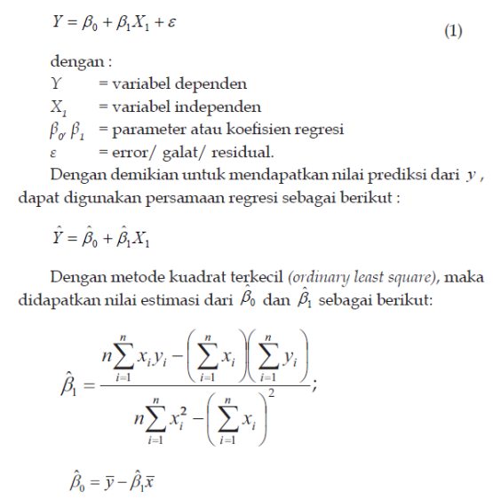
 | Mei | 123.9 | 15 | 15351.21 | 225 | 1858.5 | 134.73513476
 | Juni | 33.4 | 15 | 1115.56 | 225 | 501 | 134.73513476
 | Juli | 0.3 | 3 | 0.09 | 9 | 0.9 | -8.2758490614
 | Agustus | 38.9 | 7 | 1513.21 | 49 | 272.3 | 39.394478878
 | September | 40.8 | 8 | 1664.64 | 64 | 326.4 | 51.312060863
 | Oktober | 124.8 | 18 | 15575.04 | 324 | 2246.4 | 170.48788071
 | November | 483.2 | 23 | 233482.24 | 529 | 11113.6 | 230.07579064
 | Desember | 323.5 | 22 | 104652.25 | 484 | 7117 | 218.15820865
 | Tahunan | 2188.7 | 210 | 4790407.69 | 44100 | 459627 | 2458.6636218
2019 | Januari | 231.6 | 24 | 53638.56 | 576 | 5558.4 | 241.99337262
 | Februari | 269.1 | 24 | 72414.81 | 576 | 6458.4 | 241.99337262
 | Maret | 222.7 | 25 | 49595.29 | 625 | 5567.5 | 253.91095461
 | April | 298.9 | 25 | 89341.21 | 625 | 7472.5 | 253.91095461
 | Mei | 245.7 | 23 | 60368.49 | 529 | 5651.1 | 230.07579064
 | Juni | 26.5 | 4 | 702.25 | 16 | 106 | 3.6417329235
 | Juli | 13.4 | 4 | 179.56 | 16 | 53.6 | 3.6417329235
 | Agustus | 0.2 | 4 | 0.04 | 16 | 0.8 | 3.6417329235
 | September | 55 | 3 | 3025 | 9 | 165 | -8.2758490614
 | Oktober | 84.2 | NA | 7089.64 | #VALUE! | #VALUE! | 10.759615095
 | November | 270.7 | NA | 73278.49 | #VALUE! | #VALUE! | 26.408762735
 | Desember | 313.5 | NA | 98282.25 | #VALUE! | #VALUE! | 30.000095277
 | Tahunan | 2031.5 | 138.5 | 4126992.25 | 19182.25 | 281362.75
 | Rata2 | 183.61449275 | 19.101449275

 | Sigma Xi | 1318 | (Sigma Xi)^2 | 1737124
 | Sigma Yi | 12669.4 | (Sigma Xi) (Sigma Yi) | 16698269.2
 | Sigma Xi*Yi | 296399.2 | n | 69
 | Sigma Xi^2 | 29740
 | Sigma Yi^2 | 3590934

 | a1 | 11.917581985
 | a0 | -44.028595016

